상품제안서
펜꼬지 | 상품코드: F04403

 |  |  |  |  |  | 02-412-0044 | www.easy1.co.kr
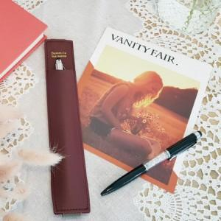 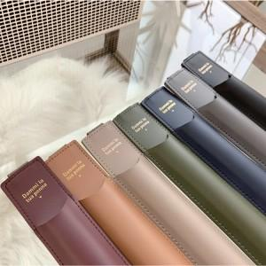

【상세/제작정보】 | 25절 바인더나 다이어리 어디나 걸어서 사용하는 펜꼬지

【인쇄/포장옵션】 | 불박 / 크라프트봉투

【공급단가】 | 수량 | 100~ | 500~ | 1,000~ | 3,000~
*VAT별도 | 단가 | 3,380원 | 3,250원 | 3,130원 | 3,000원

【상품 URL】 | http://www.easy1.co.kr/src/goods_detail.php?gdno=4403

